解析
市场规模数据采集和处理方案撰写
【任务要求】
通过对任务背景的分析和理解，根据数据化运营方案，撰写市场规模数据采集与处理方案。

【知识要点】
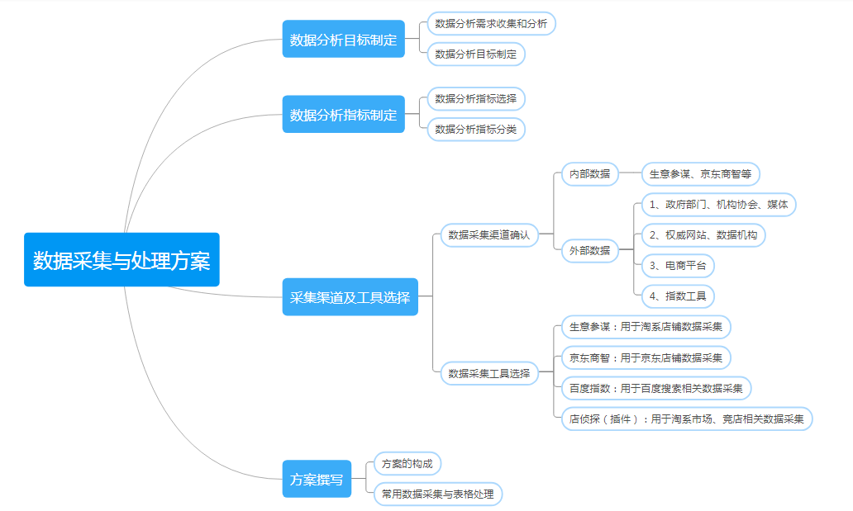

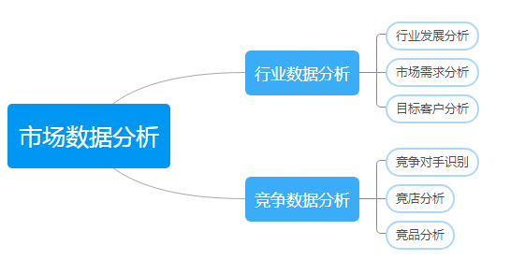

【分析结论】

本题在任务背景中指出要对两种产品近几个月的市场交易规模进行分析，那么就需要两款商品的市场交易指数，因为市场规模不是一个具体可以采集的指标，所以选择市场交易指数作为商场规模大小的判断指标；同理根据两款商品的市场交易指标也可以判断市场规模的大小。 故答案选择：AB

工具 | 功能及适用
生意参谋、京东商智、多多参谋 | 店铺运营、产品流量、交易、客户、服务等数据，市场的趋
店侦探 、升业绩 | 淘宝平台的竞品、竞店推广渠道、排名、销售等数据
火车采集器、八爪鱼、后羿采集器 | 网页数据采集，如产品信息、价格、详情、用户评价等
了解以上数据采集工具后，结合题目背景可知：市场部门需要“生鸡肉”、“鸡翅”两类商品中选择一种。要求数据分析部门对于这两种产品近几个月的市场交易规模进行分析，从中选择其中一种进行商品采购。 市场交易数据规模进行分析需要采集指标：交易指数，生意参谋可采集到需要的数据指标，因此选择生意参谋（多多参谋服务于拼多多平台的店铺，本店是淘宝店铺，因此不能选择多多参谋，店侦探是竟店数据采集及分析的工具，采集不到题目中需要的大盘市场数据：商品交易指数。

A、百度指数：百度指数是以百度海量网民行为数据为基础的数据分析平台，能够告诉用户：某个关键词在百度的搜索规模有多大，一段时间内的涨跌态势以及相关的新闻舆论变化，关注这些词的网民是什么样的，分布在哪里，同时还搜了哪些相关的词，帮助用户优化数字营销活动方案。
B、交易指数：根据产品交易过程中的核心指标如订单数、买家数、支付件数、支付金额等，进行综合计算得出的数值。数值越大反映交易的热度越大，不等同于交易金额。一般用于分析市场规模，交易规模。
C、交易额：指店铺实际的交易金额，该数据只能从店铺后台获取，从市场分析板块获取不到，是分析交易指数的影响因素，但不能代表交易指数。
D、产品销量：指商品的视角销售量，该数据从网页面可获取，是交易指数的影响因素，但不能代表交易规模

数据处理包含转化、清洗和计算。故选：BCD

